常见问题筛选
类型 | 综合说明 | 备注
品名 | dash cam | 类目产品阐述： 主要款式： 材质分为：
利润率 | 32.47%
是否侵权？ | 推荐款无侵权
产品客单价？ | $32.99
市场容量？ | 谷歌趋势分析：搜索dash cam 近5年流量趋势化，周期性产品，每年6月和12月搜索量飙升，高峰是在12月。 阿里指数分析：采购指数排名第一，市场需求量大 数模指数分析：月均销量 约18万，市场容量大，四季需求量稳定，结合一年数据看需求量是上升的
行业未来趋势？ 未来半年每月预测销量？ | 四季性产品，月销量稳定，平均市场容量18万，未来半年销量稳定，旺季是12-2月份销量比平时多三分之一
市场年龄？ | 市场年龄3,642天，平均581天；成熟市场
推广难度？ | TOP100日均出19单
市场竞争度？ | 市场容量较大，新品较少，里面大卖较多，竞争不过； 大品牌及大卖前十名市场占有率53.75%；
销量影响因素？ | 评价占比：35.88%； 价格占比：2.52%； coupon占比：6.55%； 其他占比：12.55%；
竞品评价及售后问题？ | 评分基本在4分以上；售后少。 | 行车记录议差评2146条：使用故障，不断开关机394，摄像头故障238，无法录制视频228，电池损坏不充电204，内存不够需经常格式化内存卡173，无法固定在挡风玻璃上147，分辨率低45，
是否便于运输？ | 商品不易破损，产品易于运输；重量300g-450g，适合空派；
中国卖家所在类目占比 | Top10中有7家中国卖家，1家美国卖家；2、中国卖家店铺占总店铺比例36.0%，占总销量比例78.4%。；美国卖家店铺占总店铺比例13.9%，占总销量比例9.4%。 | 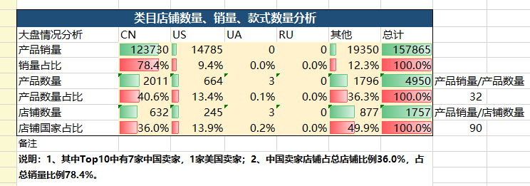
供应商主要分布地 | 深圳
得出结论：市场容量理想，价格达标，大卖较多（傲基在里面），上新较少，该产品适合大卖，不建议做 1.未来销量趋势：7-11月都是15万市场容量，12月17.5万、1月23万、2月21万、3-4月19万、5月20万、6月28万 2.热销款式：颜色热销的是红色52%、黑色39%； 3.上架情况：近6个月上新品款式占4.7%，销量占9.9%，新品较少销量占比也比较低，说明类目门槛较高；该类目超过1年半以上上架时间的产品款式占有58.4%，销量占50.5%，成熟型市场。旧产品销量比新产品销量高，说明该类目的老产品已有一定口碑；对新上产品，运营能力要求较高。 4.卖家分布情况：Top10中有7家中国卖家，1家美国卖家；2、中国卖家店铺占总店铺比例36.0%，占总销量比例78.4%。；美国卖家店铺占总店铺比例13.9%，占总销量比例9.4%。 5.BSR日均销量：第1名 504单、第5名 142单、第10名 86单、第50名 16单、第100名 8单 6.利润分析：按照低价29.99利润不达标，毛利率27.3%。价格$32.99空派利润72.8元，毛利率32.47%；空运利润68元，毛利率30.6%。按日出10单计算，空派占用周转现金流成本￥22,724，利润 ￥21,851，投资回报率为96%。实重300g左右，按实重计费，运费3.48，空派价格45/kg 7.推广建议：此类商品54.5%的销量，其留评率高于4%，要刷单。评论>=1000为主要产品销售类型，占所有产品销量的46.8%；评论<100为次要产品销售类型，占所有产品销量的17.8%，大卖占据的市场份额较高。 8.产品差异化:主要是功能差异化，选择最新的功能进入。 9.竞品分析： B07FTB8HGQ $28.99 评论2243 评分4.4 上架天数719 小类排名#9 in Car On-Dash Mounted Cameras 日单76 B07XB78LTH $29.99 评论610 评分4.6 上架天数309 小类排名#15 in Car On-Dash Mounted Cameras 日单47 B085DKXCKK $29.99 评论131 评分4.8 上架天数102 小类排名#28 in Car On-Dash Mounted Cameras 日单37 B078B56BYJ $29.99 评论4096 评分4.2 上架天数910 小类排名#33 in Car On-Dash Mounted Cameras 日单32 B07YB3WX2X $43.99 评论174 评分4.4 上架天数281 小类排名#58 in Car On-Dash Mounted Cameras 日单12 B07YWV6BKC $39.99 评论214 评分4.2 上架天数276 小类排名#81 in Car On-Dash Mounted Cameras 日单9 B083XDF2WF $39.99 评论96 评分4.2 上架天数176 小类排名#91 in Car On-Dash Mounted Cameras 日单8 B07PVN34PB $26.99 评论223 评分4.5 上架天数444 小类排名#99 in Car On-Dash Mounted Cameras 日单8

趋势图
谷歌趋势图 | https://trends.google.com/trends/?geo=US | 阿里采购指数 | https://index.1688.com/alizs/market.htm
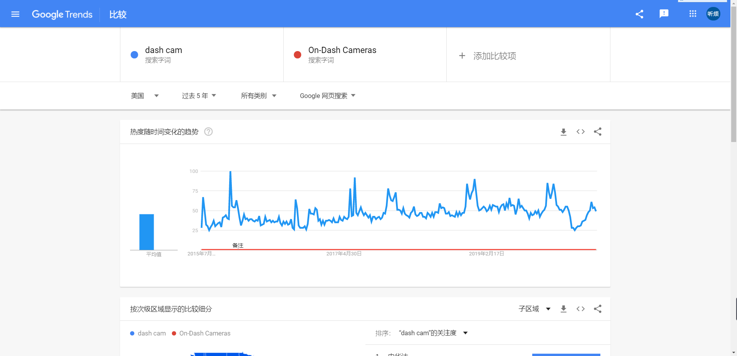
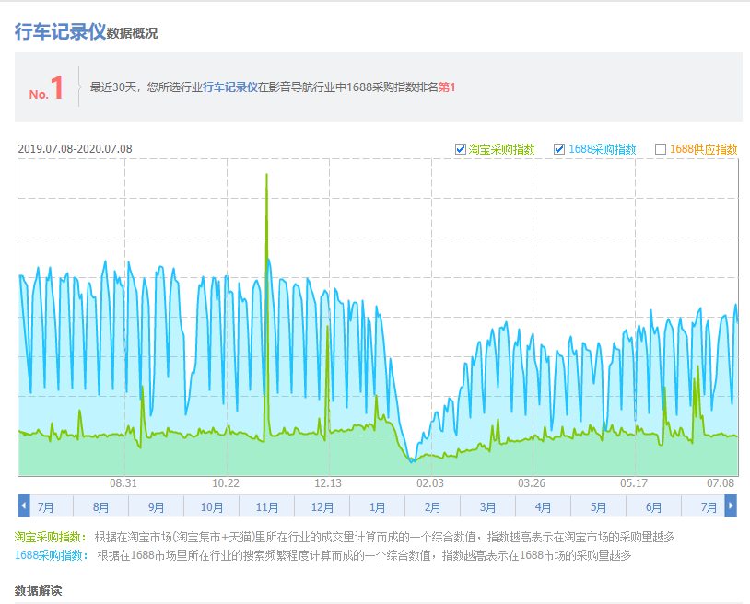

每年7月和12月搜索指数飙升，估计跟购物网站搞促销有关系，其余时间较稳定

 |  | 采购指数排名第一，市场需求量大

数魔市场洞察图 | https://xp.sellermotor.com/selection/index/market-insight
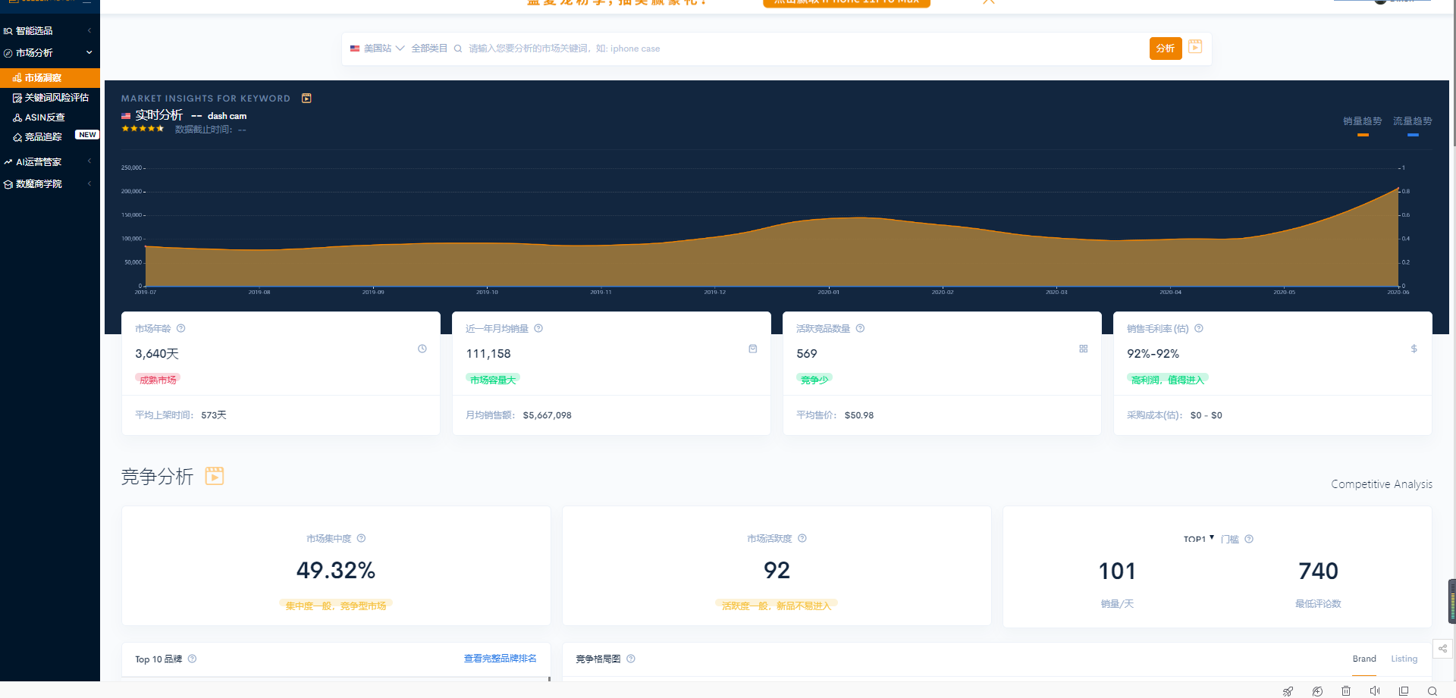

过去一年平时月销量9万左右，12月旺季到14万，今年5月开始销量往上涨，6月已经达到20万，从数据上看市场容量在增大

TOP100—竞品及店铺分析
国家 | 图片 | 产品名 | 关键词 | 关键词类目排名 | 竞品数量 | 销售链接 | 主要卖家 | 上架天数 | 单品reviews | 售价（$） | 采购链接 | 采购价格(￥) | 运费（$） | 重量（kg） | 毛利（$） | 毛利率 | 近30天总銷量 | 近30天日銷 | 页面 是否有A+ | 主要产品卖点 | Review星级
CN |  |  | dash cam | 1 |  | B0895D965Z | AUKEY | 41 | 1556 | 43.99 |  | 80 | 3.31 | 0.3 | 142.49 | 46.18% | 15120 | 504 | 有 | 紧凑型设计：这款小型，矮小的车载破折号相机位于后视镜后面，没有引起注意，可以在道路上发生任何事故时为您提供后备支持 清晰的视频：具有1080p记录和宽动态范围（WDR）的CMOS图像传感器即使在晚上也可以捕获清晰的高清视频 六车道全视野：170°视野更宽的覆盖范围意味着更好的保护。该汽车仪表板的广角镜覆盖更多，捕获关键的外围动作 紧急记录和循环记录：紧急记录会自动捕获意外的驾驶事件并保护记录。循环录制可通过覆盖不需要的旧素材来连续使用 包装内容：AUKEY DRA5迷你车载记录仪，带4m / 13ft USB Mini-B电缆的车载充电器，贴纸安装，两个3M贴纸，两个静电贴纸，六个电缆夹，用户手册 | 4.4
CN |  |  | dash cam | 9 |  | B083TT1RGJ | awesafe | 143 | 23 | 49.99 |  | 80 | 3.48 | 0.15 | 174.67 | 51.67% | 2640 | 88 | 有 | 【全高清1080P行车记录仪】全高清1080P @ 30fps行车记录仪提供超高质量和流畅的视频，该行车记录仪将为您提供最佳的视觉体验。 【24小时停车监控】启用停车监控后，如果G传感器检测到任何振动，它将自动打开行车记录仪并开始记录。相机需要通过外部电池组或硬线持续供电。 【循环录像和G传感器】无缝循环录像将卡装满后，用最旧的录像覆盖最新的录像。可变灵敏度G传感器自动检测突然的晃动/碰撞，并紧急将素材锁定到“事件文件”，以防止该视频被覆盖。 【分体式行车记录仪】行车记录仪谨慎地安装在后视镜后面。标志性的低调设计使行车记录仪成为前方道路的隐秘见证。开车时更安全。 【重要功能＆易于安装】循环录像，移动侦测，开/关音频，自动关机，屏幕保护程序，可以满足您日常驾驶的需求。超级易于安装和操作，无技术要求。 | 4
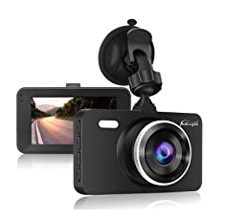 CN |  |  | dash cam | 10 |  | B07FTB8HGQ | Pathinglek | 717 | 2229 | 28.99 |  | 80 | 3.48 | 0.3 | 58.14 | 25.99% | 2580 | 86 | 有 | 🚗超夜视和WDR技术：夜间使用带LED灯的红外传感器提供高质量图像。它具有超大光圈和宽动态范围设计，因此在晚上使用一个前轮凸轮行驶时，将更加安全可靠。即使在黑暗中，该行车记录仪也可以实时捕获车道偏离。 31080P带3英寸大液晶屏汽车录像机：为您提供详尽的道路视频，带有超广角镜的1080P全高清视频可以清晰地捕捉整个道路。在保险案件中，它可以为您提供完美的视频证据，从而提高您的安全感和必要的赔偿。 🚗内置G传感器的DASH CAM：配备G传感器后，一旦车辆碰撞，它将自动记录并自动将其保存到紧急视频文件夹中，以防止视频被遮盖以确保证据完整。而且碰撞可以被锁定，因此对于汽车设备而言超级可靠。 🚗170°广角和动态检测：170度广角轻松覆盖4条车道，为了减少盲点，行车记录仪的广角设计非常重要。我们选择了一个大广角全玻璃镜头，视角高达170度，并且智能广角图像校正不会变形。出色的高灵敏度，真实，细致地还原了事件的真相。 🚗循环录制和H.264技术：当存储卡已满时，无需手动删除即可智能自动删除正常录制的视频，从而可以实现循环录制，免除了手动删除视频的麻烦。重要证据可以单独保护，不能删除。 | 4.4
US | 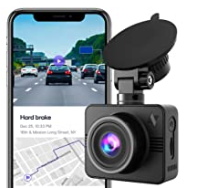 |  | dash cam | 42 |  | B07ZPGSKLS | Nexar | 228 | 158 | 82.41 |  | 200 | 3.48 | 0.3 | 234.58 | 41.58% | #VALUE! | -- | 有 | 【适用于日常驾驶员的完美行车记录仪】Nexar Beam是最小的Nexar车载摄像机，其设计巧妙地隐藏在后视镜后面。它可以在白天或黑夜以全高清1080p品质录制清晰的135°宽视频。行车记录仪配备了先进的G传感器，并配有免费的32GB SD卡用于循环记录。 【NEXAR应用程序上的即时证据】Nexar Beam仪表板摄像头仅在与Nexar应用程序配对时才能工作。每次您开车时，行车记录仪都会无缝地将实时素材流式传输到您的手机，因此，在需要时，只需轻按一下视频即可。Nexar应用程序在后台运行，因此您可以在开车时使用其他应用程序（例如导航）。Nexar与iPhone 7和更高版本，Galaxy S / Note 8和更高版本以及Google Pixels兼容。 【智能检测和免费云备份】相机检测到道路上的紧急情况（例如碰撞或突然刹车），并将其作为短片保存在Nexar应用程序中。这些剪辑还自动备份到您的无限Nexar云帐户，每个Nexar车载摄像头都免费提供这些剪辑。 【大型冲突后报告】Nexar只需轻按一下按钮即可创建详细的冲突后报告，为您节省处理保险索赔时的时间，金钱和不必要的压力。Nexar的报告总结了撞车事故的关键信息，包括行车记录仪，行驶速度，重力作用和位置。它已被证明无数次有用，并被保险公司广泛接受。 【设置并忘记】安装该行车记录仪仅需5分钟。包装中提供了所有必需的工具，不需要专家技能。 | 4.3
US | 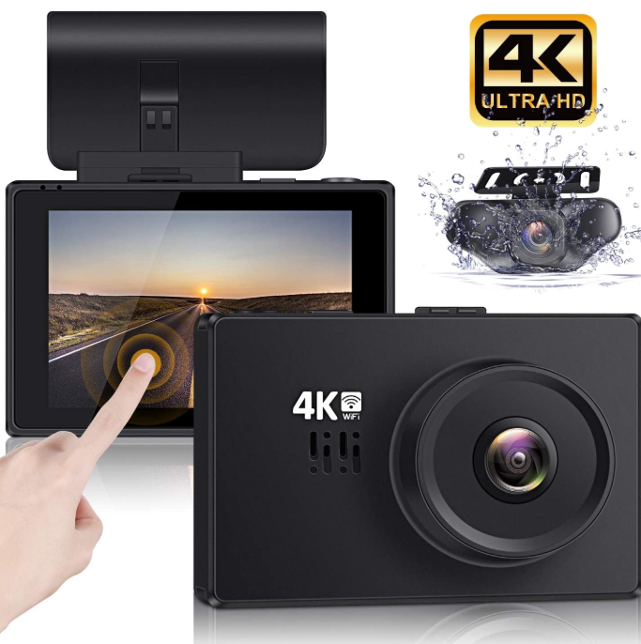 |  | dash cam | 68 |  | B07SGHWL5W | Lifechaser | 386 | 79 | 100.5 |  | 200 | 3.48 | 0.6 | 334.96 | 47.97% | 360 | 12 | 有 | ✓【4K超高清录像】仅前置摄像头，最高可记录2160P @ 24fps或2560x1440P @ 30fps或1920x1080P @ 60fps的分辨率。双通道记录，前后摄像头均以FHD 1080P + 1080P @ 30fps同时捕获。2160P @ 24fps的视频分辨率可提供极其清晰的视频质量，可帮助您更好地阅读路牌，牌照等。WIDE DYNAMIC RANGE（WDR）通过调节曝光以创建平衡的图像，使相机在任何照明条件下都能发挥最佳性能。 ✓【超级夜视仪】具有强大的夜视仪功能。借助WDR + HDR系统，自动调整曝光，有助于捕获夜间行驶时通常看不到的较小细节。具有170度视角的F1.8大光圈可创建令人惊叹的图像。 ✓【3“ OLED触摸屏】易于通过触摸屏进行设置。OLED屏幕显示效果更加清晰，远胜于普通LCD屏幕。它还提供了宽广的视角范围。分辨率显示【WIFI / APP连接】您可以下载“ Kacam”移动应用并通过WIFI连接，然后查看记录并在手机（Android和iOS）上共享。 ✓【循环录像和事故自动检测（G传感器）】可以1分钟，3分钟或5分钟的间隔进行录像。循环记录会在将存储卡装满后用最旧的素材覆盖最新的素材，而崩溃视频不会被覆盖为G传感器。当G传感器检测到碰撞时，当前视频将被锁定，从而确保重要镜头得到保护。 ✓【停车模式和24小时动作检测】由G传感器触发的停车模式，当人们上车时开始记录。运动检测（需要硬线套件）由移动触发，并且当人们在汽车前部移动时开始记录。【18个月保修】Lifechaser提供18个月保修。如果您有以下任何疑问，请与我们联系：停车模式，运动检测，WiFi，APP，视频播放等。 | 4.3
CN | 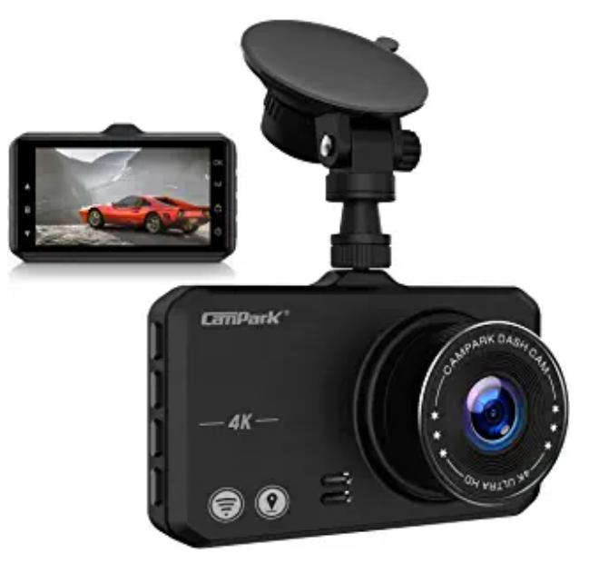 |  | dash cam | 63 |  | B08BC7Y9KH | Campark | 20 | 32 | 89.99 |  | 200 | 3.31 | 0.6 | 277.75 | 44.94% | 390 | 13 | 有 | 【4K超高清录像】该行车记录仪具有2160p的超高分辨率。4K Ultra HD镜头和3英寸LCD显示屏，即使您处于高速状态，也可以提供更清晰的图像和视频，并重播关键时刻。 【GPS功能+轨迹记录仪/速度显示/时间同步】在连接GPS模块且开启GPS功能的情况下，行车记录仪将在视频文件中记录实时GPS坐标，因此可以回放行驶路径和视频。GPS成功定位后，时间将同步。速度将根据GPS位置更改和特定时间的平均速度显示在屏幕上。 【170°广角镜+夜视仪】此行车记录仪配备170°超广角镜。WDR，HDR和F1.8宽光圈即使在弱光条件下也能捕获更多的光线，不需要辅助光源，因此很容易获得清晰的视野，极大地拓宽了视野并捕获了每个行驶时刻的真实记录。 ，在晚上或阴天时可获得色彩精确的图像。 【重力感应器+循环录像】行车记录仪内置G传感器，可自动检测突然的晃动/碰撞并锁定画面，即使在循环录像中也能防止视频被覆盖，有助于区分驾驶员的责任。事故。循环录像：当存储卡已满时，除锁定文件外，自动用新文件覆盖以前的录像。 【自动录像+停车监控】发动机启动时，Dash相机将自动开机以记录和保存文件，而发动机停止时则自动关闭电源。当检测到电击时，照相机将打开并自动拍摄30秒的视频。 | 4.9

供应商采购信息
序列 | 产品图片1 | 产品图片2 | 公司名称 | 联系人 | 电话 | 地址 | 网址 | 采购价(￥) | 对标售价（$） | 款式参数1 | 款式参数2
1 |  | 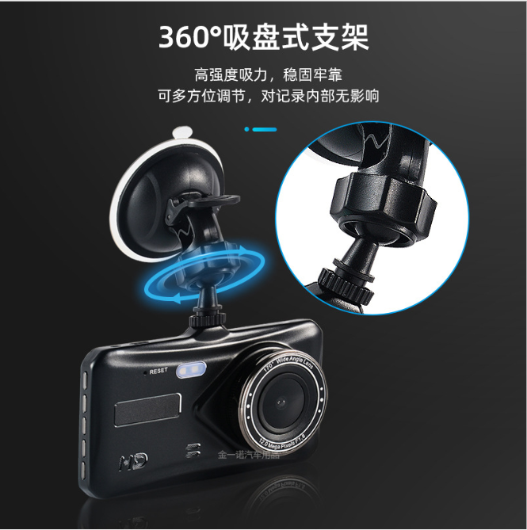 | 深圳市宝安区西乡金一诺汽车用品厂 | 李太广 先生 （业务部 主任） |  | 中国 广东 深圳市 | https://detail.1688.com/offer/597790222905.html?spm=a26352.13672862.offerlist.2.2f406f10AmLQ7E | 112.1/个
2 |  | 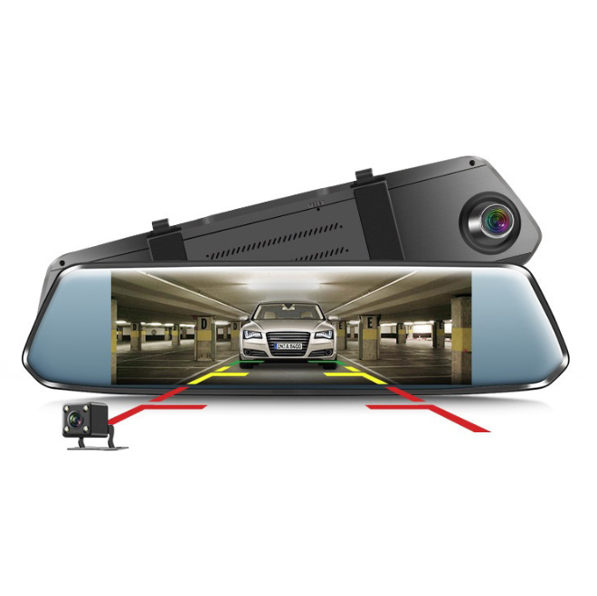 | 深圳市光明区伴你途电子厂 | 潘飞燕 女士 （业务部 经理） |  | 中国 广东 深圳市 公明马田办事处将石大围沙河工业区周家大道7-8号东宝大厦8A | https://detail.1688.com/offer/613569012219.html?spm=a26352.13672862.offerlist.11.2f406f10AmLQ7E | 113/个
3 |  | 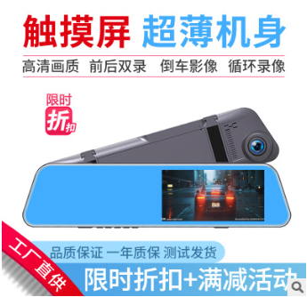 | 广州长放电子商务有限公司 | 张文来 先生 （电商部 经理） |  | 中国 广东 东莞市 沙田镇金湾路 | https://detail.1688.com/offer/617208258087.html?spm=a26352.13672862.offerlist.19.2f406f10AmLQ7E | 94.05/个
4 |  |  | 深圳市宝安区锦德电子厂 | 张浩杰 先生 （销售部 经理） | 86 0775 23196007 | 中国 广东 深圳市宝安区 公明 | https://detail.1688.com/offer/569135670423.html?spm=a26352.13672862.offerlist.54.2f406f10AmLQ7E | 80.96/个
5
6

 | 6

